日期限制1
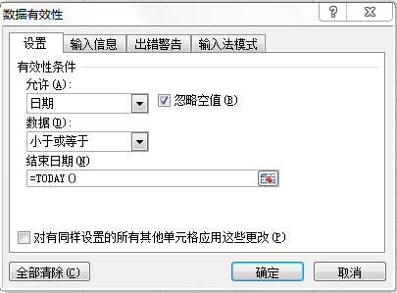
工号 | 部门 | 职位 | 入职时间 | 最后工作日 | 离职原因

日期限制2
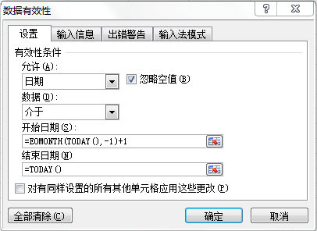
工号 | 部门 | 职位 | 入职时间 | 最后工作日 | 离职原因

